Segunda pregunta
M/M/s queuing computations |  |  |  |  |  |  |  |  | lambda/mu | 0.375 |  | s-1 | 0 |  |  | THE ARRIVAL RATE SHOULD BE LESS THAN THE OVERALL SERVICE RATE!
 | Arrival rate |  | 0.375 | per hour | Assumes Poisson process for |  |  |  | /s | 0.375
 | Service rate |  | 1 | per hour | arrivals and services. |  |  |  |  | 0.6 |  |  | s factorial = |  | 1
 | Number of servers |  | 1 | (max of 40)
 | Time Unit |  | hour |  |  |  |  |  | P(0) = | 0.625 |  | 0.375 | 1
Utilization |  |  |  | 37.50% |  |  |  |  |  |  | P(n) |  | 1 | 1
P(0), probability that the system is empty |  |  |  | 0.6250 |  |  |  |  | 0 | 1 | 0.625 | 0.625 | 1 | 1
Lq, expected queue length |  |  |  | 0.2250 |  |  |  |  | 1 | 0 | 0.234375 | 0 | 1 | 1
L, expected number in system |  |  |  | 0.6000 |  |  |  |  | 2 | 0 | 0.087890625 | 0 | 1 | 1
Wq, expected time in queue |  |  |  | 0.6000 | hours | 36 |  |  | 3 | 0 | 0.032958984375 | 0 | 1 | 1
W, expected total time in system |  |  |  | 1.6000 | hours | 96 |  |  | 4 | 0 | 0.012359619141 | 0 | 1 | 1
Probability that a customer waits |  |  |  | 0.3750 |  |  |  |  | 5 | 0 | 0.0046348571777 | 0 | 1 | 1
 |  |  |  |  |  |  |  |  | 6 | 0 | 0.0017380714417 | 0 | 1 | 1
 |  |  |  |  |  |  |  |  | 7 | 0 | 0.00065177679062 | 0 | 1 | 1
 |  |  |  |  |  |  |  |  | 8 | 0 | 0.00024441629648 | 0 | 1 | 1
 |  |  |  |  |  |  |  |  | 9 | 0 | 9.1656111181E-05 | 0 | 1 | 1
 |  |  |  |  |  |  |  |  | 10 | 0 | 3.4371041693E-05 | 0 | 1 | 1
 |  |  |  |  |  |  |  |  | 11 | 0 | 1.2889140635E-05 | 0 | 1 | 1
 |  |  |  |  |  |  |  |  | 12 | 0 | 4.833427738E-06 | 0 | 1 | 1
Cs | Cw | λ | μ |  |  |  |  |  | 13 | 0 | 1.8125354018E-06 | 0 | 1 | 1
$100.00 | $150.00 | 3.00 | 1.00 |  |  |  |  |  | 14 | 0 | 6.7970077566E-07 | 0 | 1 | 1
 |  |  |  |  |  |  |  |  | 15 | 0 | 2.5488779087E-07 | 0 | 1 | 1
L | F | Cw | C | k | Cs | CT |  |  | 16 | 0 | 9.5582921578E-08 | 0 | 1 | 1
0.6 | 8.00 | $720.00 | 8.00 | 1.00 | $800.00 | $1,520.00 |  |  | 17 | 0 | 3.5843595592E-08 | 0 | 1 | 1
 |  |  |  |  |  |  |  |  | 18 | 0 | 1.3441348347E-08 | 0 | 1 | 1
Una cola varios servidores |  |  |  |  |  |  |  |  | 19 | 0 | 5.0405056301E-09 | 0 | 1 | 1
L | F | Cw | C | k | Cs | CT |  |  | 20 | 0 | 1.8901896113E-09 | 0 | 1 | 1
4.5283018868 | 1 | 679.24528302 | 4 | 1 | 400 | 1079.245283 |  |  | 21 |  | 7.0882110423E-10 | 0 | 1 | 1
3.3542274052 | 1 | 503.13411079 | 5 | 1 | 500 | 1003.1341108 | Óptimo | El Mejor | 22 |  | 2.6580791409E-10 | 0 | 1 | 1
3.0991432069 | 1 | 464.87148103 | 6 | 1 | 600 | 1064.871481 |  |  | 23 |  | 9.9677967782E-11 | 0 | 1 | 1
 |  |  |  |  |  |  |  |  | 24 |  | 3.7379237918E-11 | 0 | 1 | 1
 |  |  |  |  |  |  |  |  | 25 |  | 1.4017214219E-11 | 0 | 1 | 1
Varias colas Varios servidores |  |  |  |  |  |  |  |  | 26 |  | 5.2564553323E-12 | 0 | 1 | 1
L | F | Cw | C | k | Cs | CT |  |  | 27 |  | 1.9711707496E-12 | 0 | 1 | 1
3 | 4 | 1800 | 4 | 1.00 | 400 | 2200 |  |  | 28 |  | 7.391890311E-13 | 0 | 1 | 1
1.5 | 5 | 1125 | 5 | 1.00 | 500 | 1625 |  |  | 29 |  | 2.7719588666E-13 | 0 | 1 | 1
1 | 6 | 900 | 6 | 1.00 | 600 | 1500 |  |  | 30 |  | 1.039484575E-13 | 0 | 1 | 1
0.75 | 7 | 787.5 | 7 | 1 | 700 | 1487.5 | Óptimo |  | 31 |  | 3.8980671562E-14 | 0 | 1 | 1
0.6 | 8 | 720 | 8 | 1 | 800 | 1520 |  |  | 32 |  | 1.4617751836E-14 | 0 | 1 | 1
 |  |  |  |  |  |  |  |  | 33 |  | 5.4816569384E-15 | 0 | 1 | 1
 |  |  |  |  |  |  |  |  | 34 |  | 2.0556213519E-15 | 0 | 1 | 1
 |  |  |  |  |  |  |  |  | 35 |  | 7.7085800696E-16 | 0 | 1 | 1
 |  |  |  |  |  |  |  |  | 36 |  | 2.8907175261E-16 | 0 | 1 | 1
 |  |  |  |  |  |  |  |  | 37 |  | 1.0840190723E-16 | 0 | 1 | 1
 |  |  |  |  |  |  |  |  | 38 |  | 4.0650715211E-17 | 0 | 1 | 1
 |  |  |  |  |  |  |  |  | 39 |  | 1.5244018204E-17 | 0 | 1 | 1
 |  |  |  |  |  |  |  |  | 40 |  | 5.7165068265E-18 | 0 | 1 | 1
 |  |  |  |  |  |  |  |  |  |  |  |  | 1 | 1
 |  |  |  |  |  |  |  |  |  |  |  |  | 1 | 1
 |  |  |  |  |  |  |  |  |  |  |  |  | 1 | 1
 |  |  |  |  |  |  |  |  |  |  |  |  | 1 | 1
 |  |  |  |  |  |  |  |  |  |  |  |  | 1 | 1
 |  |  |  |  |  |  |  |  |  |  |  |  | 1 | 1
 |  |  |  |  |  |  |  |  |  |  |  |  | 1 | 1

Tercera pregunta
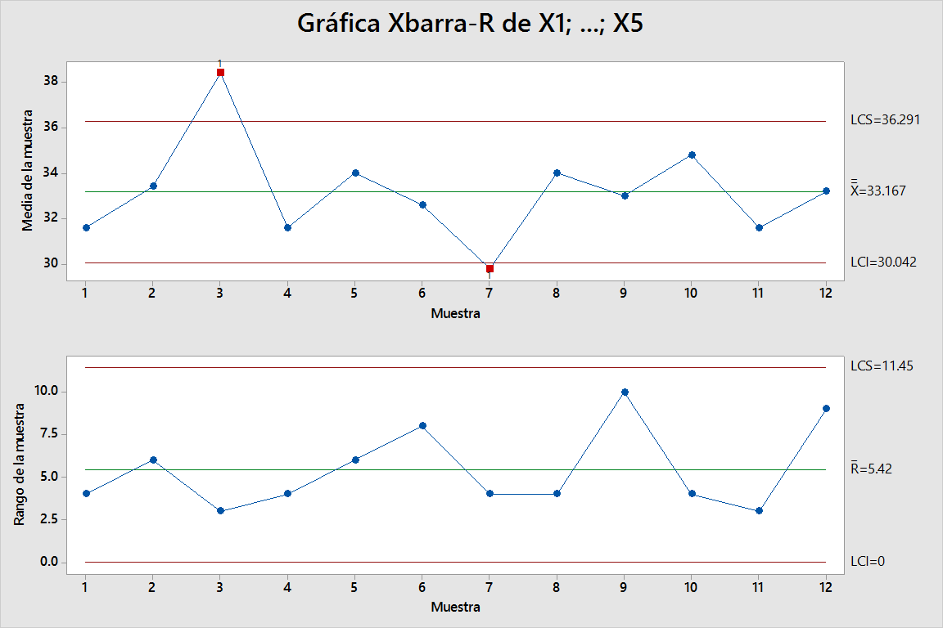
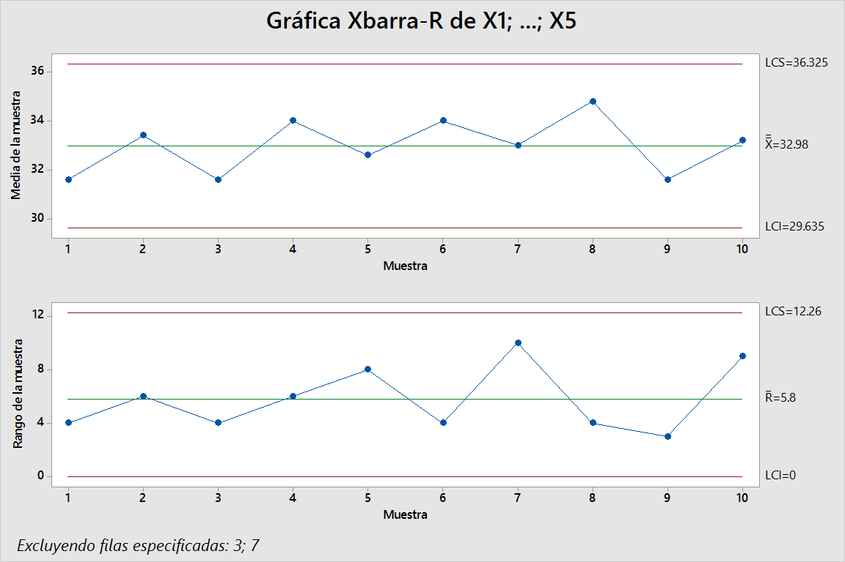

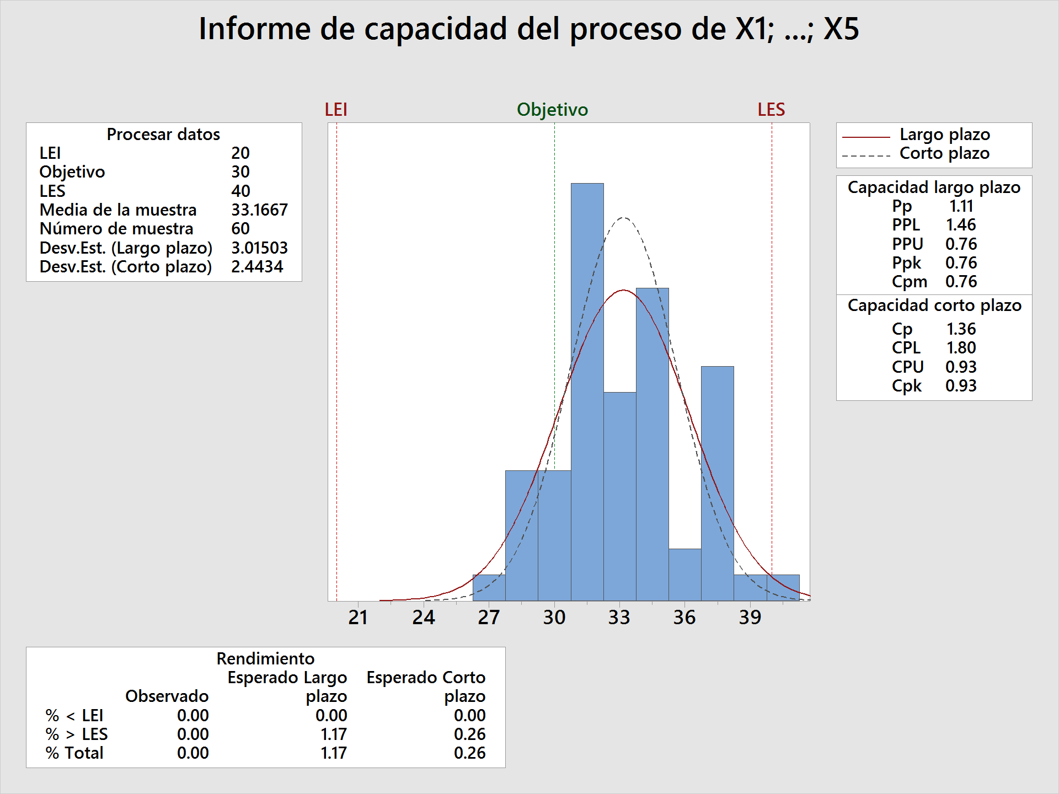

R/ Se enocntraron dos causas asignables del patrón 1, se eliminaron y se re calculó la gráficas de control. El proceso es capaz como lo indica un Cp de 1.36, sin embargo tiene un Cpk de 0.93 lo que indica que del proceso se obtiene producto que no cumple especificaciones y la media del proceso tiende hacia el límie superior de la especificación obteniendose un 26% de producto fuera del límite superior de la especifiación. Por lo que se concluye que el proceso está fuera de control.

